상품제안서
송월타월 호텔수건 컬러풀 170g 30수 5매 세트 + 쇼핑백 | 상품코드: S38472

 |  |  |  |  |  |  | 02-713-8555 | www.synergygift.co.kr
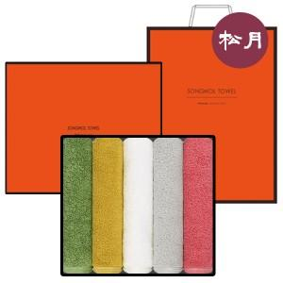

【상세/제작정보】

【인쇄/포장옵션】 | 실크, 자수 / 포장지포장

【공급단가】 | 수량 | 20~ | 100~ | 300~ | 500~ | 1,000~
*VAT별도 | 단가 | 26,320원 | 25,920원 | 25,310원 | 24,300원 | 23,280원

【상품 URL】 | https://www.synergygift.co.kr:443/src/goods_detail.php?gdno=38472

